Estadísticas
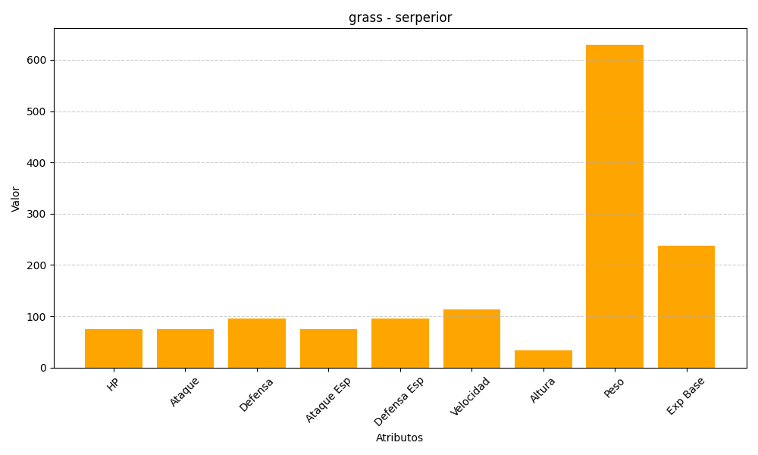
ID | Nombre | Tipo | HP | Ataque | Defensa | Ataque Especial | Defensa Especial | Velocidad | Altura | Peso | Experiencia Base
497 | serperior | grass | 75 | 75 | 95 | 75 | 95 | 113 | 33 | 630 | 238

